Constancia de Visita

 | CONSTANCIA DE VISITA AL ESTABLECIMIENTO |  |  |  | VERSIÓN | 02
 |  |  |  |  | VIGENCIA | 01-01-2023 / 31/12/2024

DATOS DE LA EMPRESA
Razón Social |  |  |  | C.U.I.T. N°

Domicilio del Establecimiento |  |  |  | Fecha |  | Horario de Comienzo

Provincia |  | Localidad |  | Cant. Trab. |  | Hoja Nº

Documentación Entregada

Documentación que se adjunta
Control de Botiquines |  |  | Control de Arneses
Control de Extintores |  |  | Control de Escaleras
Control de Luces de Emergencia |  |  | Inspección de Infraestructura
Control de Máquinas y/o Herramientas |  |  | Relevamiento de Documentación Técnico Legal
Control de Tableros Eléctricos |  |  | Registro de Capacitación
Control de uso de E.P.P. |  |  | Otros:
Control de Vehículos |  |  | Otros:
Áreas Auditadas

Informes, notas y recomendaciones:
Se visita establecimiento y se contacta a responsable, a los fines de brindar asesoramiento y asistencia técnica en materia
de higiene y seguridad y cumplimentar con las horas profesionales estipuladas en el Dec. 1338/96.-

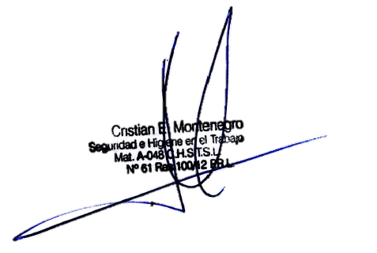
Este informe y sus correspondientes datos tienen valor en tanto persistan las condiciones de trabajo y otras que pudieran concurrir a la fecha de la visita. Se deberán extender las indicaciones expresadas en el presente documento a todos los establecimientos y a todas aquellas máquinas, equipos o instalaciones que, sin haber sido mencionados/as expresamente, presenten riesgos similares.

Por la Empresa |  |  | Por PROTECCION LABORAL
Firma |  |  | Firma
Documento: Tipo y Nro |  |  | Documento: Tipo y Nro | D.N.I. 27.698.327
Aclaración: |  |  | Aclaración: | Lic. Montenegro Cristian
Cargo: |  |  | Cargo: | Asesor Externo

